Накладная-№3
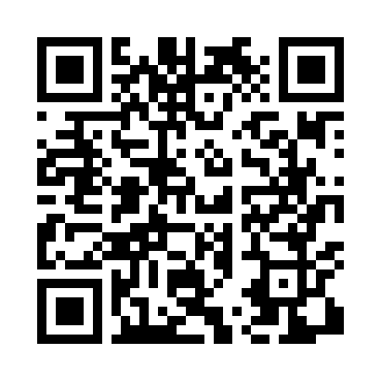
Номер товарно-транспортной накладной: |  |  | Торговый представитель: Amriyev Muhammad
Поставщик: Toshkent falcon fly 2 |  |  | Телефон торгового представителя: +998972880505
Дата отгрузки: 04.12.2025 |  |  | Контрагент: """" Klient
Дата консигнации: |  |  | Адрес:
Доставщик: |  |  | Телефон:
Телефон доставщика:
Время заказа: 04.12.2025 13:36:44
№ | Штрих-код | Название товаров (работ,услуг) | Количество | Количество в кейсе | Цена | Сумма
 |  |  | 70 |  |  | 170.6
1 | 6905385390347 | Пластмассовая чашка с тарелкой 5305 XP-39-35/ XP-39-34 | 4 | 4 шт. | 2.90 | 11.60
2 | 6920250671246 | Пластмассовая чашка с тарелкой 7150 DB-67-124 /DB-67-125 | 4 | 4 шт. | 3.60 | 14.40
3 | 6920250671260 | Пластмассовая чашка с тарелкой 5504 DB-67-126 /DB-67-127 | 4 | 4 шт. | 3.70 | 14.80
4 | 6920241167598 | Пластиковый салатница Y4415 DB-67-59 | 2 | 2 шт. | 2.50 | 5
5 | 6920250671208 | Пластмас ликобчали чашка 76603 DB-67-120 | 4 | 4 шт. | 3.60 | 14.40
6 | 6933561347809 | Ложка 12.5,6pcs DB-3-136 | 2 | 2 шт. | 1.10 | 2.20
7 | 6988321594665 | Ложка 815-3 DB-3-107 | 1 | 1 шт. | 1.80 | 1.80
8 | 6988321595662 | Вилка 815-3 DB-3-108 | 2 | 2 шт. | 1.80 | 3.60
9 | 6905385390095 | Пластиковая салатница YST103, 23.5×15 см, XP- 39-9 | 3 | 3 шт. | 2.40 | 7.20
10 | 6905385390217 | Пластиковая салатница YST105, 22.5×13 см, XP- 39-21 | 4 | 4 шт. | 1.80 | 7.20
11 | 2015237694449 | Пласмас Салатнитца B184495 GB-25-16/ 4-8/ 4-2 7/ 53-52 | 4 | 4 шт. | 2.60 | 10.40
12 | 6920250671086 | Пластмас соусница 63003 7.5x7.5x2.5 см DB-67- 108 | 2 | 2 шт. | 0.70 | 1.40
13 | 2010713344207 | Бамбукли ликоб 1+1 BY 088 28x20x2 см DB-19-1 | 2 | 2 шт. | 3.20 | 6.40
14 | 6920250671024 | Пластиковый салатница 60185 DB-67-102 | 2 | 2 шт. | 2.20 | 4.40
15 | 6905385390019 | Пластиковая салатница YST-180019, 9 см, XP-39 -1 | 4 | 4 шт. | 1 | 4
16 | 6902011050385 | Пластмасса соусница 10x6x2 см DB-67-73 | 2 | 2 шт. | 0.60 | 1.20
17 | 6920250567990 | Пластиковый салатница 65095 DB-67-99 | 2 | 2 шт. | 2.50 | 5
18 | 6920250671154 | Пластмас ликоб 36007 27x21x3 см DB-67-115 | 2 | 2 шт. | 2 | 4
19 | 2024161380144 | Пластиковый салатница 2257-9 Ø22.8×H2.1cm DB- 59-63 | 4 | 4 шт. | 2.20 | 8.80
20 | 6292025067692 | Пластмасса ликоп 25x25x2 см DB-67-69 | 2 | 2 шт. | 2.80 | 5.60
21 | 6920250671017 | Пластиковый салатница 77708 DB-67-101 | 4 | 4 шт. | 2.50 | 10
22 | 3567802835263 | Пластмассовый столовый поднос, JB-8005, 40×29 см, XP-35-26 | 2 | 2 шт. | 2.20 | 4.40
23 | 6915641524164 | Пластмасса ликоб 41x16x2 см DB-59-36 | 4 | 4 шт. | 3.60 | 14.40
24 | 6902011050453 | Асатилар учун пластмассадан ишланган узунчоқ ликоп 34x10x1.5 см DB-67-80 | 4 | 4 шт. | 2.10 | 8.40
Итого: 170.6$|->UZS: 2,132,500.00

